Sheet1
Contoh Pengisian Formulir
 |  |  |  |  |  |  |  |  |  | BIAYA 250,000/Orang

No | Waktu | Tanggal | Nama | NIK | JK | Tgl Lahir | No HP | Alamat Lengkap | Email | Nomor Rekening :
1 | 08.00-10.00 | 25 | Tegar Khusnen Muwardani | 6201022406010002 | Laki-laki | 24 juni 2001 | 082256655529 | klitren lor/GK III RT3 RW1 Klitren Gondokusuman Yogyakarta | muwardanitegar6@gmail.com | Bank CIMB Niaga : 703230420000 (HI-Lab Indonesia)
 |  |  |  |  |  |  |  |  |  | Kode Bank : 022
3 Pilihan Waktu | 08.00-10.00
 | 10.00-12.00 |  |  |  |  |  |  |  |  | Bukti Transfer Upload di Sini :
 | 15.00-17.00
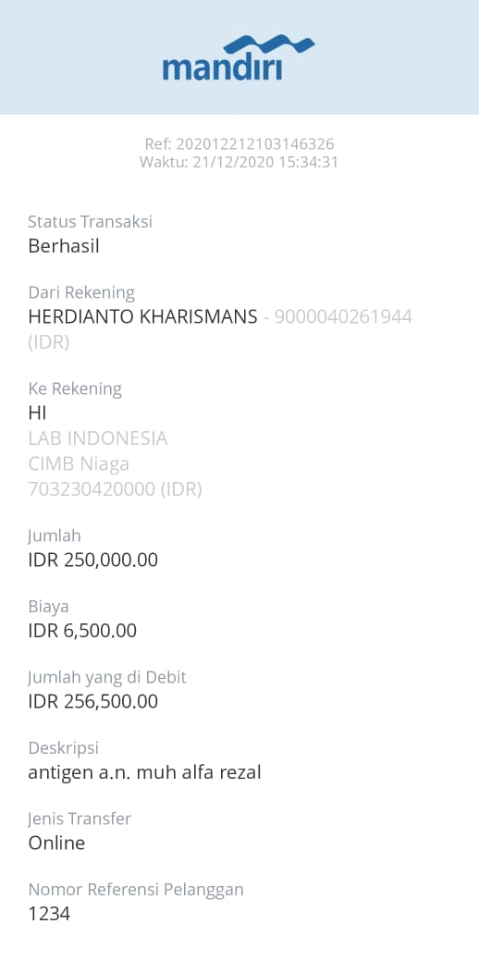
ISI DATA KAMU DISINI

No | Waktu | Tanggal | Nama | NIK | JK | Tgl Lahir | No HP | Alamat Lengkap | Email
1 | 15.00-17.00 | 23 | Muhammad Alfa Rezal | 5.101010202E+15 | Laki-laki | 02 Feb 2005 | 085739964961 | Perum Azzafira B13 Plakaran Rt.02 Baturetno Banguntapan Bantul | riris125@gmail.com
2
3
4
5
6

 | SLOT |  |  |  | KETERANGAN

 | Note : (Antigen dimulai Tgl 22) |  |  |  | Hasil akan di terima 3-4 Jam (Surat) HASIL AKAN DITERIMA DIHARI YANG SAMA
 | Tanggal 22 Full |  |  |  | Harus Transfer Setelah Mengisi Data
 | Tanggal 23 Sisa 12 |  |  |  | Harus mengisi data di atas lengkap
 | Tanggal 24 Sisa 29 |  |  |  | Bukti pembayaran dan registrasi berupa BARCODE yang akan dikirim H-1 sebelum pemeriksaan
 | Tanggal 25 Sisa 70
 | Tanggal 26 Sisa 80
 | Tanggal 27 Sisa 80 |  |  |  | Anak Usia 12 Tahun kebawah tidak di wajibkan SWAB ANTIGEN
 | Tanggal 29 Sisa 80
 | Tanggal 30 Sisa 80 |  |  |  | HASIL AKAN DITERIMA DIHARI YANG SAMA
 | Tanggal 31 Sisa 80
 | Tanggal 1 Sisa 90
 | Tanggal 2 Sisa 90
 | Tanggal 3 Sisa 90

